profiler
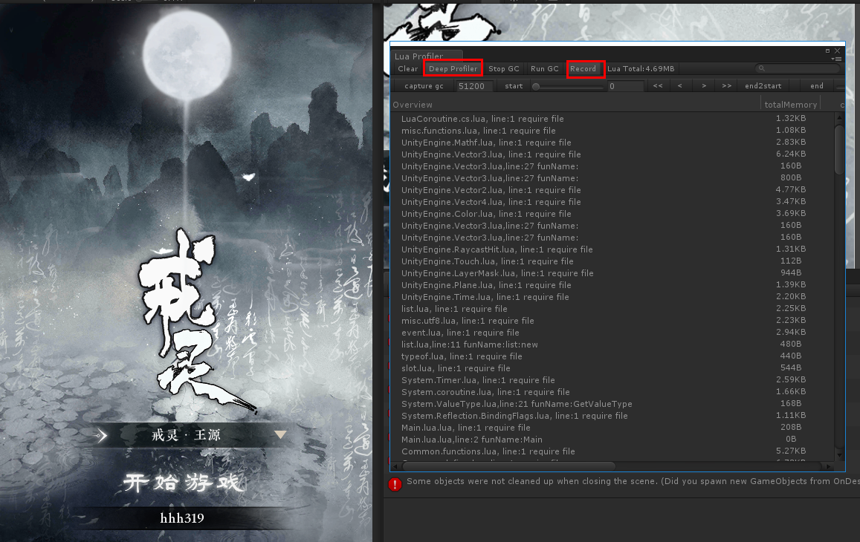
进行lua代码的Profiler需要导出lua文件，工具自动检测lua脚本，并给每个方法注入profiler检测

默认lua文件的位置在此
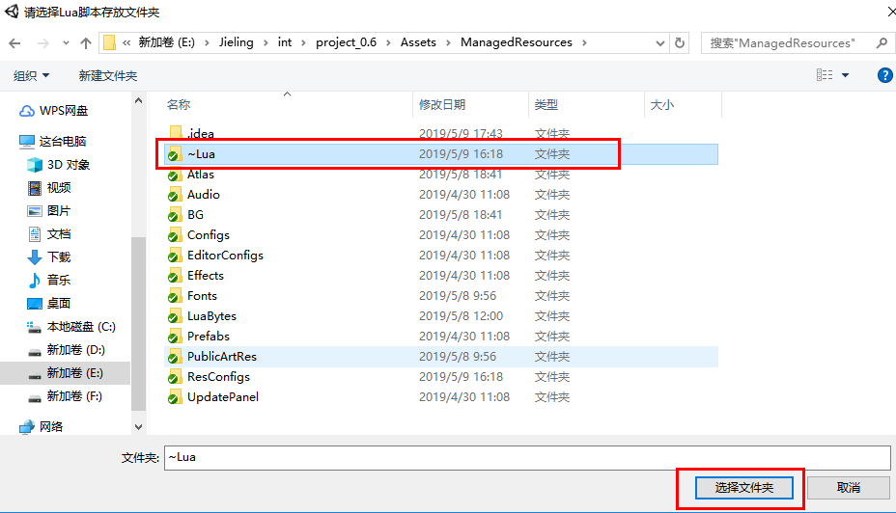

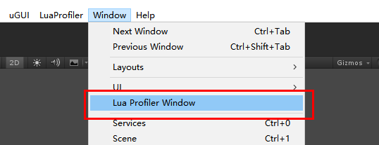
导出的lua目录在此 | 选中此打开性能剖析器
如果不需要分析了，请删除导出的目录
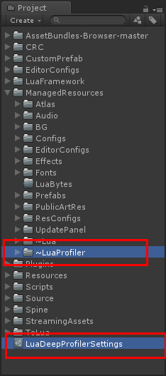

 | 运行工程即可看到性能分析

